상품제안서
KF94 2D 새부리형 닥터피앤케이 마스크 10매입 | 상품코드: S38402

 |  |  |  |  |  |  | 02-713-8555 | www.synergygift.co.kr
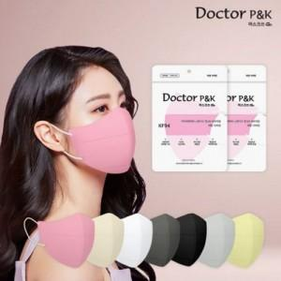

【상세/제작정보】 | <p><span style="font-size: 14pt;">※ 스티커 제작 및 부착 별도 문의 바랍니다.</span></p><p><span style="font-size: 14pt;">※ 운임비 별도 발생 됩니다.</span></p>

【인쇄/포장옵션】 | / 10매 파우치

【공급단가】 | 수량 | 100~ | 2,000~ | 3,000~ | 5,000~ | 10,000~
*VAT별도 | 단가 | 1,480원 | 1,390원 | 1,350원 | 1,280원 | 1,240원

【상품 URL】 | https://www.synergygift.co.kr:443/src/goods_detail.php?gdno=38402

